테스트 케이스별 결과 화면
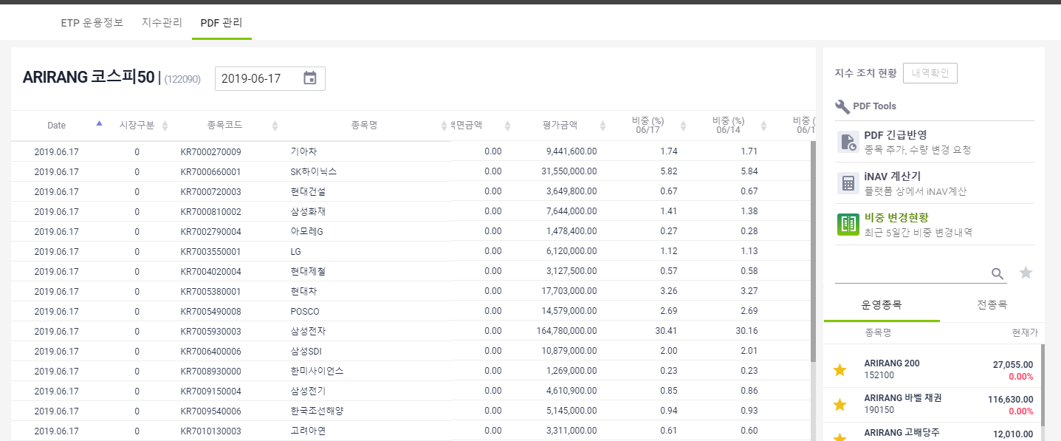
ETP 플랫폼 구축 |  |  |  | 단위테스트 결과서
단위테스트 ID | UT-ETP-OP-12 | 단위테스트명 | ETF PDF 비중변경현황
업무구분 | ETP | 작성자 | 최병국

1. 검색일을 기준으로 최근 5거래일의 데이터가 조회되는지 확인한다.

